パッキングリストの作り方
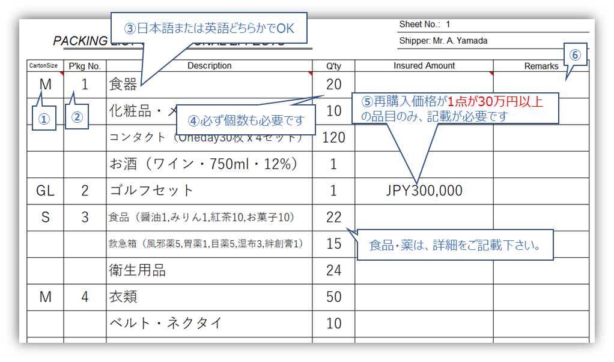
パッキングリストの作り方①

①Carton Size: 箱サイズを記載して下さい。
②P’kg 箱番号: 段ボールの通し番号を振り、箱番号を記載下さい。
③Description 品目: 荷物内容を記載下さい。（日本語・英語いずれも可能です）
④Q’ty 数量: 個数を記載下さい。（必ず必要です）
⑤Insured Amount: 1点が30万円以上の家財が含まれる場合、記載下さい。
⑥Remarks: 必要に応じて、ご自由に活用下さい。

●注意が必要な品目
・コンタクトレンズ…数量には枚数を記載。
(例：１２０枚※ソフトレンズOne Day 1名の引越発送上限枚数)
Descriptionに、右記記載下さい 「30枚ｘ２箱ｘ２(両目)」
・酒類…数量には本数を記載。（例：3）
Descriptionに、右記記載下さい「酒種類/容量ml/度数」
・消耗品/衛生用品/化粧品…1品目24個以内まで。
1品目10個以上あるものは、「消耗品」にまとめず、品名明記の上記載下さい。
(例：日焼け止め 10）
・食品・薬… 梱包前に禁制品を確認下さい。品名明記の上記載ください。
（例：食品（紅茶 10,コーヒー 10)）

